PH12A-2017015-1
ZHEJINAG BOSUER MOTION APPARATUS CO.,LTD.
SPARE PART CATALOGUE -MODEL: Z1 (PH12A)
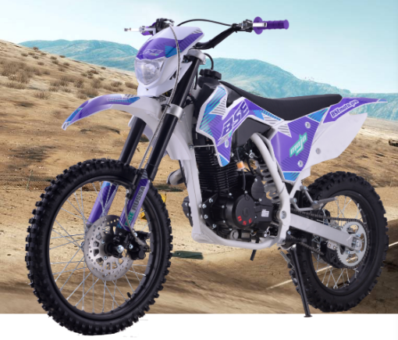

IMPORTANT REMARKS:
1.Formulas have been set in this sheet.Please do not change any content or format,otherwise it will take long time for us to confirm.
2."QTY" means the qty of spare parts included in the respective kit."ORDER QTY" means the qty of spare parts you want to order,which needs to be filled in the blank.
3.If you need additional spare parts,please fill in the blanks "SPECIFICATION" ,"ENGLISH NAME",and "ORDER QTY" in the "ADDITIONAL SPARE PARTS REQUIRED"column.
4.(For BSE ref. only)本清单配件状态根据订单号：2017015-1
5.更新日期：2017-12-22

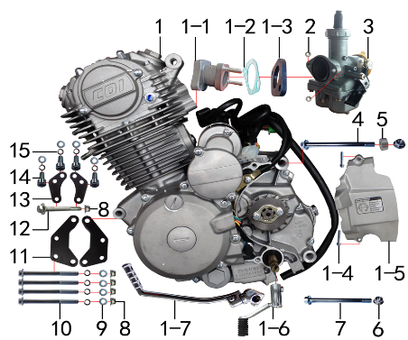 DIAGRAM | ENGINE
 | POS. | ERP CODE | CHINESE NAME | SPECIFICATION | ENGLISH NAME | UNIT | 采购成本(元) | QTY | UNIT PRICE (EX WORKS) | ORDER QTY | TOTAL AMOUNT | REMARKS
 | 1 | L.150.0016 | 普通款CB 150CC发动机 | 宗申 电脚国抛丸链条式 428x15T 边盖修圆含石棉 进JQ-3 电镀启QD-17-2# 变BT-0E# | engine | 台 |  | 1
 | 1-1 | 1.004.0290 | 进气管 | 猎隼(JQ-3)抛丸(配PZ) | intake | 个 |  | 1
 | 1-2 | 1.008.0040 | 进气管纸垫 | φ30孔距48 | gasket | 个 |  | 1
 | 1-3 | 1.007.0040 | 进气管胶木垫 | φ30 |  | 个 |  | 1
 | 1-4 | 7.010.0050 | 六角法兰面螺栓 | M6*30蓝白锌 | bolt | 个 |  | 2
 | 1-5 | 1.137.0300 | 发动机左后边盖 | 宗申 CB250风冷修圆 抛丸 | rear cover | 个 |  | 1
 | 1-6 | 1.001.0230 | 挂档杆 | T9电镀(BT-0E#) | gear lever | 根 |  | 1
 | 1-7 | 1.002.0100 | 启动杆 | 宗申88# CB.CG (DX电镀) | kick start | 根 |  | 1
 | 2 | 7.170.0020 | 六角法兰面防滑螺母 | M6蓝白锌 | nut | 个 |  | 2
 | 3 | 1.016.0105 | 化油器 | PZ-27 | carburetor | 个 |  | 1
 | 4 | 7.010.0620 | 六角法兰面螺栓 | M10*1.25*120蓝白锌 | bolt | 个 |  | 1
 | 5 | 3.330.0230 | 发动机后吊挂隔套 | Φ10*Φ20*10镀白锌 | spacer | 个 |  | 1
 | 6 | 7.140.0030 | 全金属六角法兰面锁紧螺母 | M10*1.25蓝白锌 | nut | 个 |  | 2
 | 7 | 7.010.0600 | 六角法兰面螺栓 | M10*1.25*115蓝白锌 | bolt | 个 |  | 1
 | 8 | 7.140.0020 | 全金属六角法兰面锁紧螺母 | M8蓝白锌 | nut | 个 |  | 5
 | 9 | 7.210.0080 | 平垫圈 | Φ8*Φ16镀锌 | washer | 个 |  | 8
 | 10 | 7.010.0250 | 六角法兰面螺栓 | M8*95蓝白锌 | bolt | 个 |  | 4
 | 11 | 3.530.0210 | 吊片 | J2发动机前 黑色 | hanger | 个 |  | 2
 | 12 | 7.010.0220 | 六角法兰面螺栓 | M8*75蓝白锌 | bolt | 个 |  | 1
 | 13 | 3.530.0142 | 吊片 | J2S猎隼150发动机上 黑色 | hanger | 个 |  | 2
 | 14 | 7.070.0140 | 内六角圆柱头螺钉 | M8*16蓝白锌 | bolt | 个 |  | 4
 | 15 | 7.220.0020 | 弹簧垫圈 | Φ8 白锌 | washer | 个 |  | 8

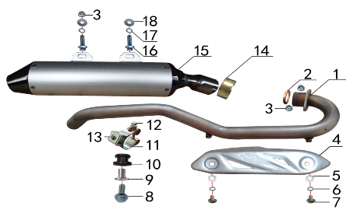 DIAGRAM | EXHAUST SYSTEM
 | POS. | ERP CODE | CHINESE NAME | SPECIFICATION | ENGLISH NAME | UNIT | 采购成本(元) | QTY | UNIT PRICE (EX WORKS ) | ORDER QTY | TOTAL AMOUNT | REMARKS
 | 1 | 1.086.0453 | 排气管 | J2不锈钢(自制) | exhaust pipe | 根 |  | 1
 | 2 | 1.087.0020 | 排气管密封圈 | 200CC无石棉 | seal | 个 |  | 1
 | 3 | 7.140.0020 | 全金属六角法兰面锁紧螺母 | M8蓝白锌 | nut | 个 |  | 3
 | 4 | 1.081.0080 | 防烫片 | 自制MOJO抛丸 不锈钢(304) | heat insulation pcs | 个 |  | 1
 | 5 | 7.060.0020 | 内六角平圆头螺钉 | M6*10蓝白锌 | bolt | 个 |  | 2
 | 6 | 7.210.0040 | 平垫圈 | Φ6*Φ12镀锌 | washer | 个 |  | 2
 | 7 | 7.220.0010 | 弹簧垫圈 | Φ6 白锌 | washer | 个 |  | 2
 | 8 | 7.010.0040 | 六角法兰面螺栓 | M6*25蓝白锌 | bolt | 个 |  | 1
 | 9 | 3.340.0350 | 油箱隔套（PH10L） | Φ22*Φ6.2-17-Φ9-15mm白锌（532） | spacer | 个 |  | 1
 | 10 | 1.088.0020 | 排气管缓冲胶套 | J2(工字) | buffer rubber | 个 |  | 1
 | 11 | 1.089.0100 | 强力抱箍 | Φ32-Φ35(J2系列排气管用) 银色 | hoop | 个 |  | 1
 | 12 | 7.010.0060 | 六角法兰面螺栓 | M6*35蓝白锌 | bolt | 个 |  | 1
 | 13 | 7.190.0010 | 卡片螺母 | M6 蓝白锌 | washer nut | 个 |  | 1
 | 14 | 1.089.0040 | 排气管抱扣 | D8筒专用Φ40-Φ43 | hoop | 个 |  | 1
 | 15 | 1.085.1070 | 排气筒 | BTL189 D8筒体(280mm) | muffler | 个 |  | 1
 | 16 | 7.010.0140 | 六角法兰面螺栓 | M8*25蓝白锌 | bolt | 个 |  | 2
 | 17 | 7.220.0020 | 弹簧垫圈 | Φ8 白锌 | washer | 个 |  | 2
 | 18 | 7.210.0090 | 平垫圈 | Φ8*Φ22镀锌 | washer | 个 |  | 2

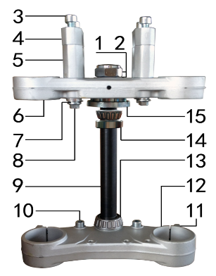 DIAGRAM | TRIPLE CLAMP SYSTEM
 | POS. | ERP CODE | CHINESE NAME | SPECIFICATION | ENGLISH NAME | UNIT | 采购成本(元) | QTY | UNIT PRICE (EX WORKS ) | ORDER QTY | TOTAL AMOUNT | REMARKS
 | 1 | 7.210.0270 | 平垫圈 | Φ23*Φ35*1.5镀锌 | washer | 个 |  | 3
 | 2 | 7.260.0010 | 电镀大盖帽 |  | nut | 个 |  | 1
 | 3 | 7.070.0170 | 内六角圆柱头螺钉 | M8*30蓝白锌 | bolt | 个 |  | 4
 | 4 | 4.080.0120 | 上压块 | BSE Φ28.8 亚光本色 | upper riser | 块 |  | 2
 | 5 | 4.090.0100 | 下压块(高40mm) | BSE Φ28.8 亚光本色 | down riser | 块 |  | 2
 | 6 | 4.060.0270 | 上联板 | BSE Φ45*165亚光本色 | upper clamp | 块 |  | 1
 | 7 | 7.220.0020 | 弹簧垫圈 | Φ8 白锌 | washer | 个 |  | 4
 | 8 | 7.010.0171 | 六角法兰面螺栓 | M8*45蓝白锌 | bolt | 个 |  | 4
 | 9 | 4.100.0140 | 方向轴 | J2D (264mm)配51/54同力AF7联板 | steering axle | 根 |  | 1
 | 10 | 7.070.0140 | 内六角圆柱头螺钉 | M8*16蓝白锌 | bolt | 个 |  | 2
 | 11 | 7.070.0080 | 内六角圆柱头螺钉 | M6*25蓝白锌 | bolt | 个 |  | 8
 | 12 | 4.070.0091 | 下联板 | BSE Φ48*165亚光本色 | down clamp | 块 |  | 1
 | 13 | 7.350.0050 | 锥度轴承 | Φ23*Φ44(320-23) | bearing | 个 |  | 1
 | 14 | 7.350.0040 | 锥度轴承 | Φ22*Φ44(320-22) | bearing | 个 |  | 1
 | 15 | 7.270.0030 | 异型螺母 | Φ52蓝白锌 | nut | 个 |  | 1

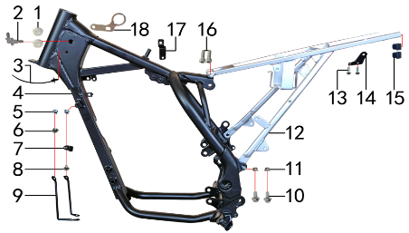 DIAGRAM | FRAME SYSTEM
 | POS. | ERP CODE | CHINESE NAME | SPECIFICATION | ENGLISH NAME | UNIT | 采购成本(元) | QTY | UNIT PRICE (EX WORKS ) | ORDER QTY | TOTAL AMOUNT | REMARKS
 | 1 | 6.250.0020 | 塑件胶塞 | CRF110 | plastic plug | 只 |  | 2
 | 2 | 6.081.0010 | 油管接头 | W4.8-G1/8-4.8（白色透明） | oil pipe connection | 个 |  | 1
 | 3 | 8.010.0090 | 扎带(带圆头) | 5*168 黑色 | tie | 根 |  | 1
 | 4 | 3.500.1079 | J2S车架 | J2S((51/54同力AF7)猎隼 白色 前限(3#) 前下梁打扁中心230mm | frame | 个 |  | 1
 | 5 | 7.190.0010 | 卡片螺母 | M6 蓝白锌 | washer nut | 个 |  | 2
 | 6 | 7.050.0011 | 内六角大扁头螺钉 | M6*12蓝白锌 | bolt | 个 |  | 1
 | 7 | 7.430.0060 | 卡扣 | 金吉黑色后刹尼龙 | buckle | 个 |  | 1
 | 8 | 7.050.0020 | 内六角大扁头螺钉 | M6*16蓝白锌 | bolt | 个 |  | 1
 | 9 | 3.730.0010 | 塑件支撑 | J2 黑色(左右) | fairing support | 付 |  | 1
 | 10 | 7.010.0130 | 六角法兰面螺栓 | M8*20蓝白锌 | bolt | 个 |  | 2
 | 11 | 7.140.0020 | 全金属六角法兰面锁紧螺母 | M8蓝白锌 | nut | 个 |  | 2
 | 12 | 3.700.0166 | 后尾架 | J2 白色(带尾灯带副脚蹬状态) | subframe | 个 |  | 1
 | 13 | 7.010.0020 | 六角法兰面螺栓 | M6*16蓝白锌 | bolt | 个 |  | 2
 | 14 | 1.084.0010 | 固定片 | J2排气筒 黑色 | fix | 个 |  | 1
 | 15 | 1.132.0030 | 管塞 | 方13*13 |  | 个 |  | 2
 | 16 | 7.070.0170 | 内六角圆柱头螺钉 | M8*30蓝白锌 | bolt | 个 |  | 2
 | 17 | 1.018.0010 | 油壶开关支架 | T8(J2) 黑色 | fuel tank switch bracket | 个 |  | 1
 | 18 | 3.740.0020 | 固定片 | 电门锁(3.5mm)铝 配同力AF7联板 | fix | 个 |  | 1

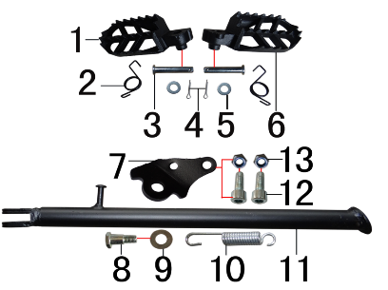 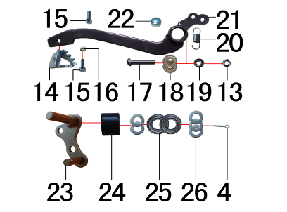 DIAGRAM | FRAME SPARE PARTS
 | POS. | ERP CODE | CHINESE NAME | SPECIFICATION | ENGLISH NAME | UNIT | 采购成本(元) | QTY | UNIT PRICE (EX WORKS ) | ORDER QTY | TOTAL AMOUNT | REMARKS
 | 1 | 3.570.0160 | 脚蹬 | 铸钢黑色 CRF | footpeg | 个 |  | 1
 | 2 | 3.590.0030 | 脚蹬扭簧 | 电泳 (不锈钢型 左、右) | spring | 副 |  | 1
 | 3 | 7.240.0030 | 圆柱销 | Φ8*42蓝白锌 8.8级 |  | 根 |  | 2
 | 4 | 7.230.0030 | 开口销 | Φ2.5*16 白锌 |  | 根 |  | 3
 | 5 | 7.210.0080 | 平垫圈 | Φ8*Φ16镀锌 | washer | 个 |  | 2
 | 6 | 3.570.0160 | 脚蹬 | 铸钢黑色 CRF | footpeg | 个 |  | 1
 | 7 | 3.600.0050 | 边支撑固定座 | J2边支撑 黑色 | side stand fix | 个 |  | 1
 | 8 | 7.030.0010 | 外六角台阶螺栓 | M10*25镀白锌 | bolt | 个 |  | 1
 | 9 | 7.210.0180 | 平垫圈 | Φ12*Φ24*1.5镀锌 | washer | 个 |  | 1
 | 10 | 3.620.0010 | 边支撑弹簧 | 90mm | spring | 个 |  | 1
 | 11 | 3.610.0274 | 边支撑 | 变径黑色窄头(歼2铸钢边梁16/19猎隼)290mm | side stand | 个 |  | 1
 | 12 | 7.070.0170 | 内六角圆柱头螺钉 | M8*30蓝白锌 | bolt | 个 |  | 2
 | 13 | 7.160.0040 | 非金属嵌件六角锁紧螺母 | M8蓝白锌 | nut | 个 |  | 3
 | 14 | 4.280.0030 | 脚刹杆头 | 铁 BSK(J1/J5) 银色 | brake pedal head | 个 |  | 1
 | 15 | 7.070.0060 | 内六角圆柱头螺钉 | M6*16蓝白锌 | bolt | 个 |  | 2
 | 16 | 7.150.0010 | 全金属六角锁紧螺母 | M6蓝白锌 | nut | 个 |  | 1
 | 17 | 7.120.0210 | 不锈钢半圆内六角 | M8*40 | bolt | 个 |  | 1
 | 18 | 7.390.0010 | 全封闭轴承 | 608 | bearing | 个 |  | 2
 | 19 | 7.210.0110 | 平垫圈 | Φ9*Φ17*2.5毛坯(金工制作) | washer | 个 |  | 1
 | 20 | 4.270.0110 | 脚刹杆弹簧 | 猎豹 | spring | 根 |  | 1
 | 21 | 4.260.0112 | 脚刹杆 | 歼2上弯式(不带头) 黑色 | brake pedal | 根 |  | 1
 | 22 | 7.440.0010 | 后刹限位偏心轮 | Ф18*Ф6.5*9电镀 J1/J2/J5通用 | rear brake limited | 个 |  | 1
 | 23 | 2.070.0040 | 涨紧轮固定焊接组件 | 涨紧轮(J2铸钢边梁)长轴 黑色 | roller fix | 个 |  | 1
 | 24 | 2.060.0010 | 涨紧轮 | BSE MOTO 黑色 | roller | 个 |  | 1
 | 25 | 7.390.0200 | 全封闭轴承 | 6900 | bearing | 个 |  | 2
 | 26 | 7.210.0130 | 平垫圈 | Φ10*Φ18*1.5镀锌 | washer | 个 |  | 5

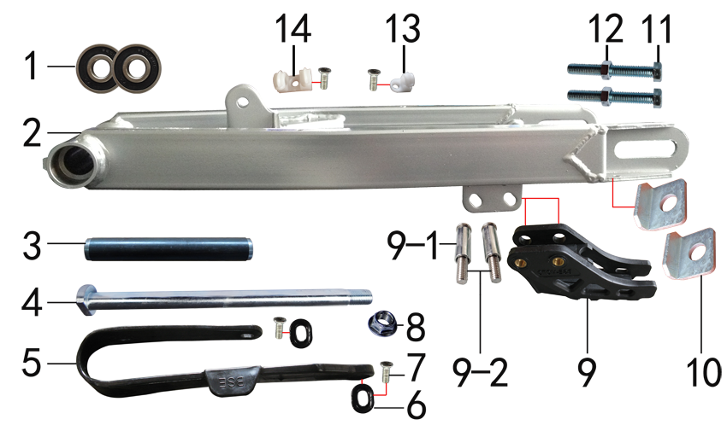 DIAGRAM | SWINGARM SYSTEM
 | POS. | ERP CODE | CHINESE NAME | SPECIFICATION | ENGLISH NAME | UNIT | 采购成本(元) | QTY | UNIT PRICE (EX WORKS ) | ORDER QTY | TOTAL AMOUNT | REMARKS
 | 1 | 7.390.0100 | 全封闭轴承 | 6201 | bearing | 个 |  | 4
 | 2 | 3.510.0375 | 铁一字平叉 | 新T8方管16寸Φ15孔 打BSE链罩孔 银色 | swingarm | 个 |  | 1
 | 3 | 3.340.0170 | 平叉内衬套 | T9平叉(Ф22*Ф18*152mm) | swingarm inner spacer | 个 |  | 1
 | 4 | 3.320.0020 | 平叉轴 | 蓝白锌Φ15*M14*1.5*240 切边(J2铸钢边梁) 10.9级 | swingarm axle | 根 |  | 1
 | 5 | 3.350.0010 | 平叉护套 | BSE 黑色橡胶 | chain slider | 个 |  | 1
 | 6 | 3.350.0060 | BSE平叉护套垫片 | 椭圆形(电泳) | gasket | 个 |  | 2
 | 7 | 7.090.0040 | 十字槽沉头螺钉 | M6*16蓝白锌 | bolt | 个 |  | 4
 | 8 | 7.140.0050 | 全金属六角法兰面锁紧螺母 | M14*1.5蓝白锌 | nut | 个 |  | 1
 | 9 | 2.100.0060 | 调链器 | BSE黑色(含隔套安装螺栓M8*45) | chain guide | 个 |  | 1
 | 9-1 | 2.080.0010 | 调链器隔套 | Φ8.2*Φ12*29 | spacer | 个 |  | 2
 | 9-2 | 2.090.0010 | 调链器安装螺丝 | 8*45 | screw | 个 |  | 2
 | 10 | 3.690.0100 | 铁千斤片 | Φ15*40电镀 | chain adjuster | 只 |  | 2
 | 11 | 7.020.0080 | 六角头螺栓 | M8*60 全牙 S12 蓝白锌 8.8级 | bolt | 个 |  | 2
 | 12 | 7.180.0040 | 六角螺母 | M8 S12 蓝白锌 | nut | 个 |  | 2
 | 13 | 7.430.0010 | 卡扣 | 单孔后刹塑料 | buckle | 个 |  | 1
 | 14 | 7.430.0020 | 卡扣 | 双孔后刹塑料 | buckle | 个 |  | 1

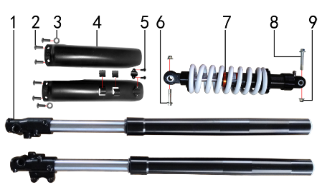 DIAGRAM | SUSPENSION SYSTEM
 | POS. | ERP CODE | CHINESE NAME | SPECIFICATION | ENGLISH NAME | UNIT | 采购成本(元) | QTY | UNIT PRICE (EX WORKS ) | ORDER QTY | TOTAL AMOUNT | REMARKS
 | 1 | 3.270.1205 | 前减震 | 790mm*45*48黑色(老式托头)轴孔15mm 盖帽亚光银色(新T8专用) | front fork | 副 |  | 1
 | 1-1 | 7.330.0360 | 油封 | Φ33*43*10.5(老式) | seal | 只 |  | 2
 | 2 | 7.110.0020 | 十字平圆头螺钉 | M5*10蓝白锌 | bolt | 个 |  | 6
 | 3 | 7.210.0020 | 平垫圈 | Φ5*Φ12镀锌 | washer | 个 |  | 2
 | 4 | 3.290.0030 | 前减震保护片 | BSE 黑色 | front fork protection | 付 |  | 1
 | 5 | 7.100.0100 | 十字槽盘头自攻螺钉 | 4.8*14镀黑 | bolt | 个 |  | 2
 | 6 | 7.010.0450 | 六角法兰面螺栓 | M10*1.25*45蓝白锌 | bolt | 个 |  | 1
 | 7 | 3.280.0605 | 后减震 | 335mm*Φ12mm白色弹簧黑色铝头 行程60mm(新T8专用) | rear shock | 根 |  | 1
 | 8 | 7.010.0530 | 后减震上六角法兰面螺栓 | M10*1.25*60蓝白锌10.9级 J2 | bolt | 个 |  | 1
 | 9 | 7.140.0030 | 全金属六角法兰面锁紧螺母 | M10*1.25蓝白锌 | nut | 个 |  | 2

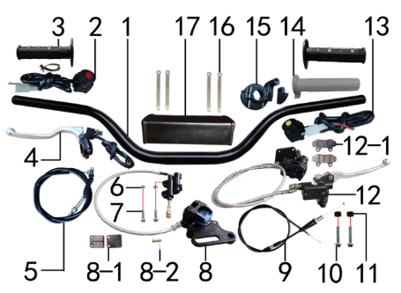 DIAGRAM | OPERATING SYSTEM
 | POS. | ERP CODE | CHINESE NAME | SPECIFICATION | ENGLISH NAME | UNIT | 采购成本(元) | QTY | UNIT PRICE (EX WORKS ) | ORDER QTY | TOTAL AMOUNT | REMARKS
 | 1 | 4.010.0220 | 铝变径管车把 | 775-780 黑色 Φ28.5*22.2 | handle bar | 根 |  | 1
 | 2 | 5.130.0110 | 开关 | 红色一点式熄火 | switch off | 个 |  | 1
 | 3 | 4.030.0030 | 把套 | 黑色(软) | grips | 付 |  | 1
 | 4 | 4.290.0025 | 离合手柄 | 中号折叠氧化白 | clutch lever | 只 |  | 1
 | 5 | 4.120.0200 | 离合线 | 100+17.0 | clutch cable | 根 |  | 1
 | 6 | 7.140.0010 | 全金属六角法兰面锁紧螺母 | M6蓝白锌 | nut | 个 |  | 2
 | 7 | 7.010.0040 | 六角法兰面螺栓 | M6*25蓝白锌 | bolt | 个 |  | 2
 | 8 | 4.170.0250 | 后碟刹器KTM-H(图B) | 45孔距 M6*80顶杆长 油管长610mm 本田145泵体黑色 | rear brake | 套 |  | 1
 | 8-1 | 4.450.0060 | 摩擦片 | 普通本田145 | brake pads | 副 |  | 1
 | 8-2 | 4.210.0010 | 后刹顶杆U型叉 | 含圆柱销 开口销 |  | 副 |  | 1
 | 8-3 | 4.410.0090 | 上泵总成 | KTM后刹(顶杆长80mm) | brake parts | 套 |  | 1
 | 8-4 | 4.420.0010 | 下泵总成 | 后刹(本田145) 黑色 | brake parts | 套 |  | 1
 | 8-5 | 4.190.0155 | 后碟刹高压油管 | 610mm配本田145泵体用 | oil pipe | 根 |  | 1
 | 9 | 4.110.0400 | 油门线 | 950+122双调(M10*1.25) | throttle cable | 根 |  | 1
 | 10 | 7.010.0160 | 六角法兰面螺栓 | M8*35蓝白锌 | bolt | 个 |  | 2
 | 11 | 3.330.0100 | 隔套 | Φ8.5*Φ15*8黑色（前刹用） | spacer | 个 |  | 2
 | 12 | 4.160.0105 | 前碟刹器09E | 白色油管长1180mm 44孔距 大A博士下泵体(配230盘支架)黑色配YC125氧化白手柄(701) | front brake | 套 |  | 1
 | 12-1 | 4.450.0020 | 摩擦片 | 普通大A博士 | brake pads | 副 |  | 1
 | 12-2 | 4.410.0010 | 上泵总成 | 前刹(小沙小油镜)右 | brake parts | 套 |  | 1
 | 12-3 | 4.420.0082 | 下泵总成 | 前刹(大A博士) 黑色 | brake parts | 套 |  | 1
 | 12-4 | 4.180.0090 | 前碟刹高压油管 | 1180mm配大A博士下泵体用 | oil pipe | 根 |  | 1
 | 12-5 | 4.310.0111 | 刹车手柄 | YC125氧化白 | brake lever | 只 |  | 1
 | 13 | 5.130.0116 | 开关 | CT-43方型 绿启动 | switch on | 个 |  | 1
 | 14 | 4.020.0010 | 把芯 | 白色 | grips inner | 个 |  | 1
 | 15 | 4.050.0120 | 油门座 | 普通黑色铝 | accelerator | 只 |  | 1
 | 16 | 8.010.0080 | 扎带 | MOJO弹性 75mm | tie | 根 |  | 4
 | 17 | 6.040.0030 | 胶棉管 | 方型内55 | handle bar protection | 个 |  | 1

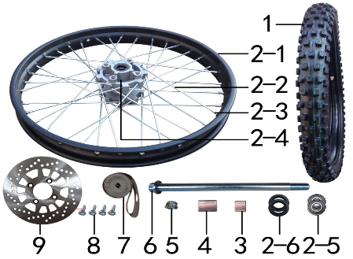 DIAGRAM | FRONT WHEEL SYSTEM
 | POS. | ERP CODE | CHINESE NAME | SPECIFICATION | ENGLISH NAME | UNIT | 采购成本(元) | QTY | UNIT PRICE (EX WORKS ) | ORDER QTY | TOTAL AMOUNT | REMARKS
 | 1 | 3.090.0860 | MOJO深齿轮胎 | 70/100-19 | tyres F | 套 |  | 1
 | 1-1 | 3.090.0861 | MOJO深齿内胎 | 70/100-19 | tyre inner | 个 |  | 1
 | 1-2 | 3.090.0862 | MOJO深齿外胎 | 70/100-19 | tyre outer | 个 |  | 1
 | 2 | 3.070.0875 | 前轮毂总成 | 250-3 铁1.60*19 抛丸+黑色 轴孔15mm | front rim | 套 |  | 1
 | 2-1 | 3.020.1380 | 铁圈 | WM 1.60*19黑色 | rim | 个 |  | 1
 | 2-2 | 3.040.0055 | 辐条 | 前轮19寸 250-3 225mm | spokes | 根 |  | 36
 | 2-3 | 3.050.0030 | 辐条螺帽 | 9K | spoke cap | 个 |  | 36
 | 2-4 | 3.010.0130 | 毂芯 | 250-3前抛丸 | hub | 个 |  | 1
 | 2-5 | 7.390.0110 | 全封闭轴承 | 6202 | bearing | 个 |  | 2
 | 2-6 | 7.330.0030 | 油封 | Φ22*32*5 | seal | 只 |  | 2
 | 2-7 | 3.341.0010 | 鼓芯内衬管 | 250-3 前 | spacer | 根 |  | 1
 | 3 | 3.330.0550 | 轮轴隔套 | Φ15*Φ22*16镀白锌 | spacer | 个 |  | 1
 | 4 | 3.330.0620 | 轮轴隔套 | Φ15*Φ22*26镀白锌 | spacer | 个 |  | 1
 | 5 | 7.140.0050 | 全金属六角法兰面锁紧螺母 | M14*1.5蓝白锌 | nut | 个 |  | 1
 | 6 | 3.130.0400 | 轮轴 | 蓝白锌Φ15*220*M14*1.5 | wheel axle | 根 |  | 1
 | 7 | 3.030.0070 | 衬带 | 19寸 | tie | 个 |  | 1
 | 8 | 7.080.0030 | 内六角台阶螺栓 | M8*25蓝白锌（盘栓） | bolt | 个 |  | 4
 | 9 | 4.230.0115 | 前碟刹盘 | Φ230*58圆平(P023J) | front disc | 片 |  | 1

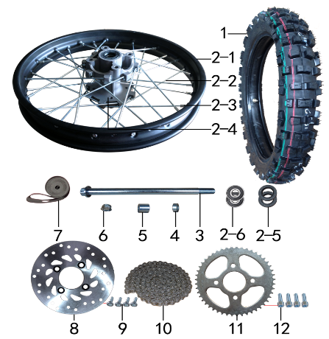 DIAGRAM | REAR WHEEL SYSTEM
 | POS. | ERP CODE | CHINESE NAME | SPECIFICATION | ENGLISH NAME | UNIT | 采购成本(元) | QTY | UNIT PRICE (EX WORKS ) | ORDER QTY | TOTAL AMOUNT | REMARKS
 | 1 | 3.090.0870 | MOJO深齿轮胎 | 90/100-16 | tyres R | 套 |  | 1
 | 1-1 | 3.090.0871 | MOJO深齿内胎 | 90/100-16 | tyre inner | 个 |  | 1
 | 1-2 | 3.090.0872 | MOJO深齿外胎 | 90/100-16 | tyre outer | 个 |  | 1
 | 2 | 3.080.0775 | 后轮毂总成 | 250-3 铁1.85*16 抛丸+黑色 轴孔15mm | rear rim | 套 |  | 1
 | 2-1 | 3.020.1420 | 铁圈 | WM 1.85*16黑色 | rim | 个 |  | 32
 | 2-2 | 3.040.0255 | 辐条 | 后轮16寸 250-3 内196mm | spokes | 根 |  | 16
 | 2-2 | 3.040.0256 | 辐条 | 后轮16寸 250-3 外198mm | spokes | 根 |  | 16
 | 2-3 | 3.050.0030 | 辐条螺帽 | 9K | spoke cap | 个 |  | 1
 | 2-4 | 3.010.0140 | 毂芯 | 250-3后抛丸 | hub | 个 |  | 1
 | 2-5 | 7.330.0101 | 油封 | Φ25*42*7 | seal | 只 |  | 2
 | 2-6 | 7.390.0160 | 全封闭轴承 | 6302 | bearing | 个 |  | 2
 | 2-7 | 3.341.0011 | 鼓芯内衬管 | 250-3 后 | spacer | 根 |  | 1
 | 3 | 3.130.0380 | 轮轴 | 蓝白锌Φ15*215*M14*1.5 | wheel axle | 根 |  | 1
 | 4 | 3.330.0731 | 轮轴隔套 | Φ15*Φ25*9镀白锌 | spacer | 个 |  | 1
 | 5 | 3.330.0750 | 轮轴隔套 | Φ15*Φ25*22镀白锌 | spacer | 个 |  | 1
 | 6 | 7.140.0050 | 全金属六角法兰面锁紧螺母 | M14*1.5蓝白锌 | nut | 个 |  | 1
 | 7 | 3.030.0040 | 衬带 | 16寸 | tie | 个 |  | 1
 | 8 | 4.240.0090 | 后碟刹盘 | Φ190*58圆平(P062) | rear disc | 片 |  | 1
 | 9 | 7.080.0030 | 内六角台阶螺栓 | M8*25蓝白锌（盘栓） | bolt | 个 |  | 4
 | 10 | 2.010.0325 | 链条 | 428*124L金色 | chain | 根 |  | 1
 | 11 | 2.040.0520 | 链轮 | 428*58*48白锌 | sprocket | 个 |  | 1
 | 12 | 7.070.0270 | 内六角圆柱头螺钉 | M10*1.5*35蓝白锌 | bolt | 个 |  | 4

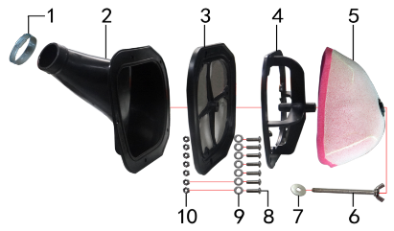 DIAGRAM | AIR FILTER SYSTEM
 | POS. | ERP CODE | CHINESE NAME | SPECIFICATION | ENGLISH NAME | UNIT | 采购成本(元) | QTY | UNIT PRICE (EX WORKS ) | ORDER QTY | TOTAL AMOUNT | REMARKS
 | 1 | 1.030.0040 | 空滤器抱箍 | 铁Φ38-57 | hoop | 个 |  | 1
 | 2 | 1.028.0022 | 空滤器喉管 | BSE-J2-LS 黑色 Φ38 | rubber connector air filter | 个 |  | 1
 | 3 | 1.029.0061 | 空滤器后盖 | BSE-J2 带防火网 | air filter rear cover | 个 |  | 1
 | 4 | 1.034.0070 | 空滤器支架 | BSE-J2 | air filter bracket | 个 |  | 1
 | 5 | 1.029.0062 | 空滤器滤芯 | BSE-J2-LS(红色海绵) | air filter inner | 个 |  | 1
 | 6 | 7.130.0020 | 蝶形螺钉 | M6*70 | bolt | 个 |  | 1
 | 7 | 7.210.0070 | 平垫圈 | Φ6*Φ18*1.5镀锌 | washer | 个 |  | 1
 | 8 | 7.110.0060 | 十字平圆头螺钉 | M5*20蓝白锌 | bolt | 个 |  | 7
 | 9 | 7.210.0040 | 平垫圈 | Φ6*Φ12镀锌 | washer | 个 |  | 7
 | 10 | 7.160.0020 | 非金属嵌件六角锁紧螺母 | M5蓝白锌 | nut | 个 |  | 7

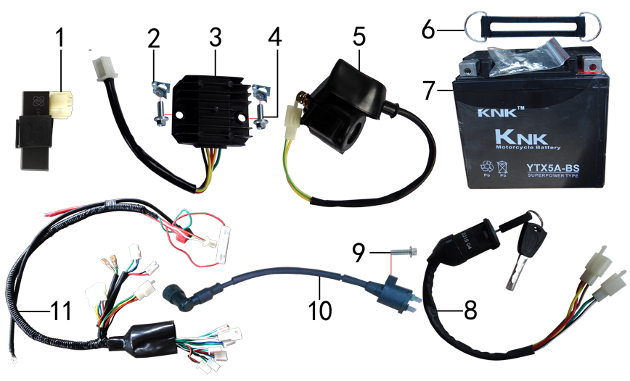 DIAGRAM | ELECTRIC PARTS
 | POS. | ERP CODE | CHINESE NAME | SPECIFICATION | ENGLISH NAME | UNIT | 采购成本(元) | QTY | UNIT PRICE (EX WORKS ) | ORDER QTY | TOTAL AMOUNT | REMARKS
 | 1 | 5.090.0130 | 点火器 | 200CC CDI 圆插 | CDI | 个 |  | 1
 | 2 | 7.190.0010 | 卡片螺母 | M6 蓝白锌 | nut | 个 |  | 2
 | 3 | 5.050.0040 | 整流器 | 五线 | rectifier | 个 |  | 1
 | 4 | 7.010.0020 | 六角法兰面螺栓 | M6*16蓝白锌 | bolt | 个 |  | 2
 | 5 | 5.060.0010 | 继电器 | 12V | relay | 个 |  | 1
 | 6 | 6.310.0060 | 橡胶绷带 | BSE L130MM | rubber bandage | 根 |  | 1
 | 7 | 5.020.0033 | 电池 | 12V5AH | battery | 只 |  | 1
 | 8 | 5.150.0040 | 电门锁 | 3档5线 | switch lock | 个 |  | 1
 | 9 | 7.010.0030 | 六角法兰面螺栓 | M6*20蓝白锌 | bolt | 个 |  | 1
 | 10 | 5.030.0050 | 高压包 | GY6(小豪迈) | coil | 个 |  | 1
 | 11 | 5.010.0366 | 总线 | 歼2D | wire cable | 套 |  | 1

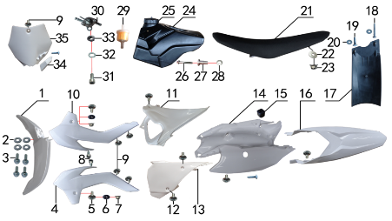 DIAGRAM | FAIRINGS SYSTEM
 | POS. | ERP CODE | CHINESE NAME | SPECIFICATION | ENGLISH NAME | UNIT | 采购成本(元) | QTY | UNIT PRICE (EX WORKS ) | ORDER QTY | TOTAL AMOUNT | REMARKS
 | 1 | 6.130.0131 | 前挡泥板 | KTM 85款(J2)白色 | front fender | 块 |  | 1
 | 2 | 7.210.0070 | 平垫圈 | Φ6*Φ18*1.5镀锌 | washer | 个 |  | 4
 | 3 | 7.010.0020 | 六角法兰面螺栓 | M6*16蓝白锌 | bolt | 个 |  | 4
 | 4 | 6.150.0080 | 前左侧板 | KTM 85款(J2)白色 | front side L | 块 |  | 1
 | 5 | 7.050.0025 | 内六角大扁头螺钉 | M6*20蓝白锌 | bolt | 个 |  | 2
 | 6 | 3.340.0380 | 台阶衬套（歼2塑件） | Φ22*Φ6.2-4.5-Φ9-2.5mm白锌 | spacer | 个 |  | 2
 | 7 | 7.140.0010 | 全金属六角法兰面锁紧螺母 | M6蓝白锌 | nut | 个 |  | 2
 | 8 | 7.070.0040 | 内六角圆柱头螺钉 | M6*10蓝白锌 | bolt | 个 |  | 2
 | 9 | 7.050.0010 | 内六角大扁头螺钉 | M6*10蓝白锌 | bolt | 个 |  | 5
 | 10 | 6.160.0070 | 前右侧板 | KTM 85款(J2)白色 | front side R | 块 |  | 1
 | 11 | 6.180.0030 | 中右侧板 | KTM 85款(J2)白色 | middle R | 块 |  | 1
 | 12 | 7.050.0020 | 内六角大扁头螺钉 | M6*16蓝白锌 | bolt | 个 |  | 5
 | 13 | 6.170.0040 | 中左侧板 | KTM 85款(J2)白色 | middle L | 块 |  | 1
 | 14 | 6.210.0010 | 内挡 | KTM 85款(J2)白色 | rear side L&R | 块 |  | 1
 | 15 | 1.088.0040 | 侧板隔热橡胶垫 | J2 |  | 个 |  | 1
 | 16 | 6.140.0131 | 后挡泥板 | KTM 85款(J2)白色 | rear fender | 块 |  | 1
 | 17 | 6.230.0010 | 后挡泥皮 | J2 | rear rubber | 块 |  | 1
 | 18 | 7.100.0080 | 十字槽盘头自攻螺钉 | 4.2*30白锌 | bolt | 个 |  | 1
 | 19 | 7.100.0110 | 十字槽盘头自攻螺钉 | 4.8*16白锌 | bolt | 个 |  | 3
 | 20 | 7.210.0020 | 平垫圈 | Φ5*Φ12镀锌 | washer | 个 |  | 2
 | 21 | 6.010.0480 | 座垫 | J2 黑色 | seat | 个 |  | 1
 | 22 | 7.210.0090 | 平垫圈 | Φ8*Φ22镀锌 | washer | 个 |  | 1
 | 23 | 7.140.0020 | 全金属六角法兰面锁紧螺母 | M8蓝白锌 | nut | 个 |  | 1
 | 24 | 6.080.0130 | 油壶 | J2 黑色 | fuel tank | 个 |  | 1
 | 25 | 6.090.0190 | 油壶盖 | J1、J5黑色 | fuel cap | 个 |  | 1
 | 26 | 7.010.0060 | 六角法兰面螺栓 | M6*35蓝白锌 | bolt | 个 |  | 1
 | 27 | 3.340.0360 | 油箱台阶衬套 | Ф22*Ф6.5*27-Ф12mm J2 | spacer | 个 |  | 1
 | 28 | 7.210.0150 | 平垫圈 | Φ10*Φ22*1.5镀锌 | washer | 个 |  | 1
 | 29 | 1.026.0020 | 油滤器 | 白色塑料 | oil filter | 个 |  | 1
 | 30 | 1.020.0010 | 油壶开关 | ATV 葡萄牙款 | fuel tank switch | 个 |  | 1
 | 31 | 7.070.0060 | 内六角圆柱头螺钉 | M6*16蓝白锌 | bolt | 个 |  | 1
 | 32 | 7.220.0010 | 弹簧垫圈 | Φ6 白锌 | washer | 个 |  | 1
 | 33 | 7.170.0020 | 六角法兰面防滑螺母 | M6蓝白锌 | nut | 个 |  | 1
 | 34 | 6.110.0141 | 记分牌卡扣 | KTM 85款(J2)白色 | buckle | 块 |  | 1
 | 35 | 6.110.0140 | 记分牌 | KTM 85款(J2)白色 | number plate | 块 |  | 1

DIAGRAM | OTHERS
 | POS. | ERP CODE | CHINESE NAME | SPECIFICATION | ENGLISH NAME | UNIT | 采购成本(元) | QTY | UNIT PRICE (EX WORKS ) | ORDER QTY | TOTAL AMOUNT | REMARKS
 | 1 | 6.301.0552 | 普通覆膜料贴花 | 新T8(含记分牌) | stickers | 套 |  | 1
 | 2 | 6.302.0010 | 普通覆膜料贴花 | 1#护板(老式) | sticker of front fork protection | 付 |  | 1
 | 3 | 6.050.0020 | 胶棉布 | 方型内55 | handle bar protection cover | 张 |  | 1

ADDITIONAL SPARE PARTS REQUIRED | POS. | ERP CODE | CHINESE NAME | SPECIFICATION | ENGLISH NAME | UNIT | 采购成本(元) | QTY | UNIT PRICE (EX WORKS ) | ORDER QTY | TOTAL AMOUNT | REMARKS
 |  | 5.120.0045 | 大灯 | 本田款 | headlight
 |  | 3.670.0020 | 副脚蹬 | 左右 | foot rest passenger

GRAND TOTAL: |  |  |  |  |  |  |  |  |  | total

